AccountResource
 |  | CREATE ACCOUNT JUNIT

 |  | Mã dự án: | DT03_QLTN | Tổng số testcase : 13
 |  | Phiên bản: | v1.0 | Pass: 5 |  |  | Pass
 |  |  |  | Fail : 8 |  |  | Fail
 |  | Người tạo test case: | Tống Thị Đan
 |  | Người test: | Tống Thị Đan
 |  | Ngày review: | 23/05/2021

STT | Mã | Đối tượng test | Hàm Test | Mô tả test case | Kết quả mong đợi | Kết quả thực tế | Kết quả | Hình ảnh chạy Junit
1 | ACC-1 | AccountResource | testGetUnknownAccount() | Lấy ra thông tin của tài khoản không được định danh | Status trả về 500 | Status trả về 500 : Internal Server Error | Pass
2 | ACC-2 | AccountResource | testRegisterValid() | Kiểm tra đăng kí tài khoản thành công login = "test-register-valid" , password = "password", Email = "test-registervalid@example.com", |  | Null ID, Couldn't execute statment | Fail | 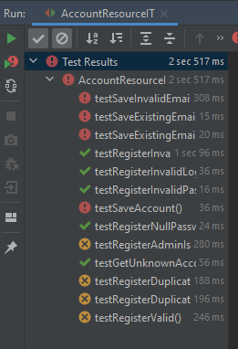
3 | ACC-3 | AccountResource | testRegisterInvalidLogin() | Kiểm tra đăng kí tài khoản không thành công login = "funky-log(n" , password = "password", FirstName = "Funky", LastName = "One" , Email = "funky@example.com", active = "true", setImageUrl = "http://placehold.it/50x50", | Status trả về 400 Danh sách user rỗng | Status trả về 400 Bad Request | Pass
4 | ACC-4 | AccountResource | testRegisterInvalidEmail() | Kiểm tra đăng kí tài khoản không thành công login = "bob" , password = "password", FirstName = "Bob", LastName = "Green" , Email = "invalid", active = "true", ImageUrl = "http://placehold.it/50x50", Authorities = Collections.singleton(AuthoritiesConstants.USER) | Status trả về 400 Danh sách user rỗng | Status trả về 400 Bad Request | Pass
5 | ACC-5 | AccountResource | testRegisterInvalidPassword() | Kiểm tra đăng kí không thành công login = "bob", password = "123", Email = "bob@example.com", active = "true", Authorities = Collections.singleton(AuthoritiesConstants.USER) | Status trả về 400 Danh sách user rỗng | Status trả về 400 BadRequest | Pass
6 | ACC-6 | AccountResource | testRegisterNullPassword() | Kiểm tra đăng kí không thành công login = "bob", password = "null", FirstName = "Bob", LastName = "Green", Email = "bob@example.com", active = "true", ImageUrl = "http://placehold.it/50x50", Authorities = Collections.singleton(AuthoritiesConstants.USER) | Status trả về 400 Danh sách user rỗng | Status trả về 400 BadRequest | Pass
7 | ACC-7 | AccountResource | testRegisterDuplicateLogin() | Kiểm tra đăng kí không thành công , trùng login, khác email login = "alice", password ="password", FirstName = "Alice", LastName = "Something", Email = "alice@example.com", ImageUrl = "http://placehold.it/50x50", Authorities = Collections.singleton(AuthoritiesConstants.USER) | Lỗi client Status 4xx | Status trả về 500 : Internal Server Error | Fail
8 | ACC-8 | AccountResource | testRegisterDuplicateEmail() | Kiểm tra đăng kí tài khoản thành công login = "test-register-duplicate-email" , password = "password", Email = "test-register-duplicate-email@example.com", | Lỗi client Status 4xx | Status trả về 500 : Internal Server Error | Fail
 | ACC-9 | AccountResource | testRegisterAdminIsIgnored() | Kiểm tra đăng kí tài khoản admin login = "badguy" password = "password" setActive = "true" | Status trả về 201 | Status trả về 500 : Internal Server Error | Fail
 | ACC-10 | AccountResource | testSaveAccount() | Kiểm tra lưu thành công đăng kí login = "save-account" email = "save-account@example.com" password = "1234356" | Status trả về 200 | Null ID, Couldn't execute statement | Fail
 | ACC-11 | AccountResource | testSaveInvalidEmail() | Kiểm tra lưu email sai login = "not -used" email = "invalid email" | Status trả về 400 | NullID | Fail
 | ACC-12 | AccountResource | testSaveExistingEmail() | Kiểm tra lưu email đã tồn tại | Status trả về 400 | NullID | Fail
 | ACC-13 | AccountResource | testSaveExistingEmailAndLogin() | Kiểm tra email và login tồn tại login = "not-used" email = "save-existing-email-and-login@example.com" | Status trả về 200 | NullID | Fail
 | ACC-14 | AccountResource
 | ACC-15 | AccountResource
 | ACC-16 | AccountResource

HoGiaDinhResource
 |  |  | CREATE HOGIADINH JUNIT

 |  |  | Mã dự án: | DT03_QLTN | Tổng số test case: 15
 |  |  | Phiên bản: | v1.0 | Tổng số Pass: 10
 |  |  |  |  | Tổng số Fail: 5
 |  |  | Người tạo test case: | Tống Thị Đan
 |  |  | Người test: | Tống Thị Đan
 |  |  | Ngày review: | 23/05/2021

Giá trị default | STT | Mã | Đối tượng test | Hàm Test | Mô tả test case | Kết quả mong đợi | Kết quả thực tế | Kết quả | Hình ảnh chạy Junit
DEFAULT_ID = 1L; | 1 | HGD-1 | HoGiaDinhResource | createHoGiaDinh() | Tạo mới hộ gia đình | Danh sách hộ gia đình trong db tăng thêm 1 phần tử - Các trường dữ liệu giống với dữ liệu đầu vào - Status trả về 201 | Status trả về 500 | Fail
UPDATED_ID = 2L; | 2 | HGD-2 | HoGiaDinhResource | createHoGiaDinhWithExistingId() | Tạo mới hộ gia đình với id đã có | Status trả về 400 và log ra " A new hoGiaDinh cannot already have an ID" | Status trả về 400 và log ra " A new hoGiaDinh cannot already have an ID" | Pass | 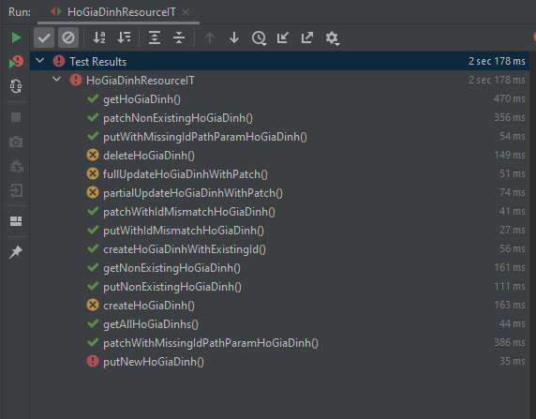
DEFAULT_TEN_CHU_HO = "AAAAAAAAAA"; | 3 | HGĐ-3 | HoGiaDinhResource | getAllHoGiaDinhs() | Lấy ra danh sách tất cả hộ gia đình | Status trả về là 200 | Status trả về 200 | Pass
UPDATED_TEN_CHU_HO = "BBBBBBBBBB"; | 4 | HGĐ-4 | HoGiaDinhResource | getHoGiaDinh() | Lấy ra một hộ gia đình theo id | với id được truyền vào là hộ gia đình vừa được tạo - Status trả về 200 nếu đúng | Status trả về 200 | Pass
DEFAULT_MA_HO = "AAAAAAAAAA"; | 5 | HGD-5 | HoGiaDinhResource | getNonExistingHoGiaDinh() | Lấy ra hộ gia đình không tồn tại | - Status trả về 404 | Status tra về 404 | Pass
UPDATED_MA_HO = "BBBBBBBBBB"; | 6 | HGD-6 | HoGiaDinhResource | putNewHoGiaDinh() | Sửa mới 1 hộ gia đình | - Status trả về 200 | Status trả về 500 | Fail
DEFAULT_SO_CAN_CUOC = "AAAAAAAAAA"; | 7 | HGD-7 | HoGiaDinhResource | putNonExistingHoGiaDinh() | Cập nhật 1 hộ gia đình với id truyền vào không tồn tại | Status trả về 400 | Status trả về 400 | Pass
UPDATED_SO_CAN_CUOC = "BBBBBBBBBB"; | 8 | HGD-8 | HoGiaDinhResource | putWithIdMismatchHoGiaDinh() | Cập nhật hộ gia đình với id không khớp với id đối tượng trong db | Status trả về 400 | Status tra về 400 | Pass
DEFAULT_LOAI_HO = "AAAAAAAAAA"; | 9 | HGD-9 | HoGiaDinhResource | putWithMissingIdPathParamHoGiaDinh() | Cập nhật hộ gia đình với đường dẫn URL không đúng | Log ra method không hỗ trợ | Request method 'PUT' not supported | Pass
UPDATED_LOAI_HO = "BBBBBBBBBB"; | 10 | HGD-10 | HoGiaDinhResource | partialUpdateHoGiaDinhWithPatch() | Cập nhật trường dữ liệu TEN_CHU_HO của đối tượng hộ gia đình | Status trả về 200 | Status trả về 405 | Fail
DEFAULT_SO_HO_NGHEO = "AAAAAAAAAA"; | 11 | HGD-11 | HoGiaDinhResource | fullUpdateHoGiaDinhWithPatch() | cập nhật hết tất cả các trường dữ liệu | Status trả về 200 | Status trả về 405 | Fail
UPDATED_SO_HO_NGHEO = "BBBBBBBBBB"; | 12 | HGD-12 | HoGiaDinhResource | patchNonExistingHoGiaDinh() | Cập nhật hộ gia đình không tồn tại | Status trả về 400 | Status trả về 400 | Pass
DEFAULT_EMAIL = "AAAAAAAAAA"; | 13 | HGD-13 | HoGiaDinhResource | patchWithIdMismatchHoGiaDinh() | Cập nhật hộ gia đình id không khớp với id trong db | Status trả về 400 | Status trả về 400 | Pass
UPDATED_EMAIL = "BBBBBBBBBB"; | 14 | HGD-14 | HoGiaDinhResource | patchWithMissingIdPathParamHoGiaDinh() | Cập nhật hộ gia đình với id mà đường dẫn không khớp | Request method 'PATCH' not supported | Request method 'PATCH' not supported | Pass
DEFAULT_SDT = "AAAAAAAAAA"; | 15 | HGD-15 | HoGiaDinhResource | deleteHoGiaDinh() | Xóa hộ gia đình với id = hoGiaDinh.getId | Trả về status 204 | Status trả về 405 | Fail
UPDATED_SDT = "BBBBBBBBBB";
DEFAULT_DIA_CHI = "AAAAAAAAAA";
UPDATED_DIA_CHI = "BBBBBBBBBB";
ENTITY_API_URL = "/api/ho-gia-dinhs";
ENTITY_API_URL_ID = ENTITY_API_URL + "/{id}";

HoaDonResource
 |  |  | CREATE HOGIADINH JUNIT

 |  |  | Mã dự án: | DT03_QLTN | Tổng số test case: 15
 |  |  | Phiên bản: | v1.0 | Tổng số Pass: 10
 |  |  |  |  | Tổng số Fail: 5
 |  |  | Người tạo test case: | Tống Thị Đan
 |  |  | Người test: | Tống Thị Đan
 |  |  | Ngày review: | 23/05/2021

Giá trị default | STT | Mã | Đối tượng test | Hàm Test | Mô tả test case | Kết quả mong đợi | Kết quả thực tế | Kết quả | Hình ảnh chạy Junit
DEFAULT_TEN_CHU_HO = "AAAAAAAAAA"; | 1 | HĐ-1 | HoaDonResource | createHoaDon() | Tạo mới hộ hóa đơn | Danh sách hóa đơn trong db tăng thêm 1 phần tử - Các trường dữ liệu trong db giống với dữ liệu đầu vào - Status trả về 201 | Exception: Couldn't execute statement | Fail
UPDATED_TEN_CHU_HO = "BBBBBBBBBB"; | 2 | HĐ-2 | HoaDonResource | createHoaDonWithExistingId() | Tạo mới hóa đơn với id đã có = 1 | Status trả về 400 và log ra bug " A new hoaDon cannot already have an ID" | Status trả về 400 và log ra " A new hoaDon cannot already have an ID" | Pass | 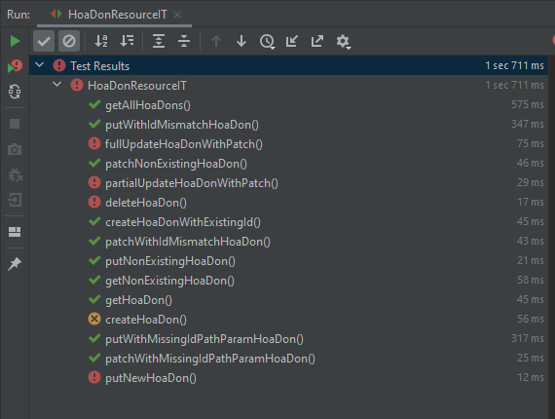
 | 3 | HĐ-3 | HoaDonResource | getAllHoaDons() | Lấy ra danh sách tất cả hóa đơn | Status trả về là 200 | Status trả về 200 | Pass
DEFAULT_THANG_SU_DUNG = 1L; | 4 | HĐ-4 | HoaDonResource | getHoaDon() | Lấy ra một hoá đơn theo id | Status trả về 200 | Status trả về 200 | Pass
UPDATED_THANG_SU_DUNG = 2L; | 5 | HĐ-5 | HoaDonResource | getNonExistingHoaDon() | Lấy ra hóa đơn không tồn tại | - Status trả về 404 | Status tra về 404 | Pass
 | 6 | HĐ-6 | HoaDonResource | putNewHoaDon() | Sửa mới 1 hóa đơn với tất cả các trường dữ liệu | - Status trả về 200 | id not null | Fail
DEFAULT_CHI_SO_MOI = 1L; | 7 | HĐ-7 | HoaDonResource | putNonExistingHoaDon() | Cập nhật 1 hóa đơn với id truyền vào không tồn tại | Status trả về 400 | Status trả về 400 | Pass
UPDATED_CHI_SO_MOI = 2L; | 8 | HĐ-8 | HoaDonResource | putWithIdMismatchHoaDon() | Cập nhật hóa đơn với id không khớp với id đối tượng trong db | Status trả về 400 | Status tra về 400 | Pass
 | 9 | HĐ-9 | HoaDonResource | putWithMissingIdPathParamHoaDon() | Cập nhật hóa đơn với đường dẫn URL không đúng | Log ra method không hỗ trợ | Request method 'PUT' not supported | Pass
DEFAULT_CHI_SO_CU = 1L; | 10 | HĐ-10 | HoaDonResource | partialUpdateHoaDonWithPatch() | Cập nhật trường dữ liệu TEN_CHU_HO, THANG_SU_DUNG, CHI_SO_CU, TIEN_THUE của đối tượng hóa đơn | Status trả về 200 | Exception: Syntax error | Fail
UPDATED_CHI_SO_CU = 2L; | 11 | HĐ-11 | HoaDonResource | fullUpdateHoaDonWithPatch() | cập nhật hết tất cả các trường dữ liệu | Status trả về 200 | Exception: Syntax error | Fail
 | 12 | HĐ-12 | HoaDonResource | patchNonExistingHoaDon() | Cập nhật hóa đơn không tồn tại | Status trả về 400 | Status trả về 400 | Pass
DEFAULT_SO_NUOC = 1L; | 13 | HĐ-13 | HoaDonResource | patchWithIdMismatchHoaDon() | Cập nhật hóa đơn id không khớp với id trong db | Status trả về 400 | Status trả về 400 | Pass
UPDATED_SO_NUOC = 2L; | 14 | HĐ-14 | HoaDonResource | patchWithMissingIdPathParamHoaDon() | Cập nhật hóa đơn với id mà đường dẫn không khớp | Request method 'PATCH' not supported | Request method 'PATCH' not supported | Pass
 | 15 | HĐ-15 | HoaDonResource | deleteHoaDon() | Xóa hóa đơn với id = hoaDon.getId | Trả về status 204 | the Location URI syntax is incorrect | Fail
DEFAULT_THANH_TIEN = 1L;
UPDATED_THANH_TIEN = 2L;

DEFAULT_TIEN_THUE = 1L;
UPDATED_TIEN_THUE = 2L;

DEFAULT_TONG_TIEN = 1L;
UPDATED_TONG_TIEN = 2L;

DEFAULT_NGAY_THANH_TOAN = Instant.ofEpochMilli(0L);
UPDATED_NGAY_THANH_TOAN = Instant.now().truncatedTo(ChronoUnit.MILLIS);

DEFAULT_TRANG_THAI_THANH_TOAN = "AAAAAAAAAA";
UPDATED_TRANG_THAI_THANH_TOAN = "BBBBBBBBBB";

ENTITY_API_URL = "/api/hoa-dons";
ENTITY_API_URL_ID = ENTITY_API_URL + "/{id}";

 | 26 | PublicUserResourceIT | 3 | 1 | 2

 | 27 | TaiKhoanResourceIT | 15 | 8 | 6

BacTienHoNgheoResource
 | CREATE BAC TIEN HO NGHEO JUNIT

 |  |  | Mã dự án: | DT03_QLTN | Testcase : 15
 |  |  | Phiên bản: | v1.0 | Pass: 10
 |  |  |  |  | Fail: 5
 |  |  | Người tạo test case: | Tống Thị Đan
 |  |  | Người test: | Tống Thị Đan

Giá trị default | STT | Mã | Đối tượng test | Hàm Test | Mô tả test case | Kết quả mong đợi | Kết quả thực tế | Kết quả | Hình ảnh chạy Junit
DEFAULT_TEN_BAC = "AAAAAAAAAA"; | 1 | BHN-1 | BacHoNgheoResource | createBacTienHoNgheo() | Tạo mới hộ hóa đơn | - Các trường dữ liệu trong db giống với dữ liệu đầu vào - Status trả về 201 khi tạo mới thành công | Exception: Couldn't execute statement | Fail | 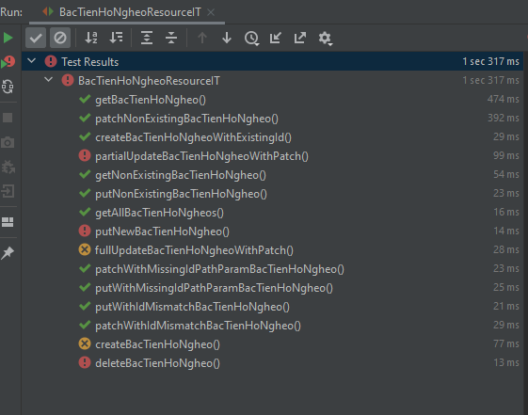
UPDATED_TEN_BAC = "BBBBBBBBBB"; | 2 | BHN-2 | BacHoNgheoResource | createBacTienHoNgheoWithExistingId() | Tạo mới bậc hộ nghèo với id đã có = 1 | Status trả về 400 và log ra bug " A new bacTienHoNgheo cannot already have an ID" | Status trả về 400 và log ra " A new bacTienHoNgheo cannot already have an ID" | Pass
 | 3 | BHN-3 | BacHoNgheoResource | getAllBacTienHoNgheos() | Lấy ra danh sách tất cả hóa đơn | Status trả về là 200 | Status trả về 200 | Pass
DEFAULT_GIA_TRI_BAC = 1L; | 4 | BHN-4 | BacHoNgheoResource | getBacTienHoNgheo() | Lấy ra bậc tiền hộ nghèo theo id | - Status trả về 200 nếu đúng | Status trả về 200 | Pass
UPDATED_GIA_TRI_BAC = 2L; | 5 | BHN-5 | BacHoNgheoResource | getNonExistingBacTienHoNgheo() | Lấy ra bậc tiền hộ nghèo không tồn tại | - Status trả về 404 | Status tra về 404 | Pass
 | 6 | BHN-6 | BacHoNgheoResource | putNewBacTienHoNgheo() | Sửa mới 1 bậc tiền hộ nghèo với tất cả các trường dữ liệu | - Status trả về 200 | Exception: Couldn't state return | Fail
ENTITY_API_URL = "/api/bac-tien-ho-ngheos"; | 7 | BHN-7 | BacHoNgheoResource | putNonExistingBacTienHoNgheo() | Cập nhật 1 bậc tiền hộ nghèo với id truyền vào không tồn tại | Status trả về 400 | Status trả về 400 | Pass
ENTITY_API_URL_ID = ENTITY_API_URL + "/{id}"; | 8 | BHN-8 | BacHoNgheoResource | putWithIdMismatchBacTienHoNgheo() | Cập nhật bậc tiền hộ nghèo với id không khớp với id đối tượng trong db | Status trả về 400 | Status tra về 400 | Pass
 | 9 | BHN-9 | BacHoNgheoResource | putWithMissingIdPathParamBacTienHoNgheo() | Cập nhật bậc tiền hộ nghèo với đường dẫn URL không đúng | Log ra method không hỗ trợ | Request method 'PUT' not supported | Pass
 | 10 | BHN-10 | BacHoNgheoResource | partialUpdateBacTienHoNgheoWithPatch() | Cập nhật trường dữ liệu UPDATED_GIA_TRI_BAC của đối tượng Bậc tiền hộ nghèo | Status trả về 200 | Exception: Syntax error | Fail
 | 11 | BHN-11 | BacHoNgheoResource | fullUpdateBacTienHoNgheoWithPatch() | cập nhật hết tất cả các trường dữ liệu | Status trả về 200 | Exception: Syntax error | Fail
 | 12 | BHN-12 | BacHoNgheoResource | patchNonExistingBacTienHoNgheo() | Cập nhật Bậc tiền hộ nghèo không tồn tại | Status trả về 400 | Status trả về 400 | Pass
 | 13 | BHN-13 | BacHoNgheoResource | patchWithIdMismatchBacTienHoNgheo() | Cập nhật bậc tiền hộ nghèo id không khớp với id trong db | Status trả về 400 | Status trả về 400 | Pass
 | 14 | BHN-14 | BacHoNgheoResource | patchWithMissingIdPathParamBacTienHoNgheo() | Cập nhật bậc tiền hộ nghèo với id mà đường dẫn không khớp | Request method 'PATCH' not supported | Request method 'PATCH' not supported | Pass
 | 15 | BHN-15 | BacHoNgheoResource | deleteBacTienHoNgheo() | Xóa bậc tiền hộ nghèo với id =bacTienHoNgheo.getId() | Trả về status 204 | Status trả về 405 | Fail

BacTienHoThuongResource
 |  | CREATE BAC TIEN HO THUONG JUNIT

 |  |  | Mã dự án: | DT03_QLTN | Tổng số test case : 15
 |  |  | Phiên bản: | v1.0 | Pass: 10
 |  |  |  |  | Fail: 5
 |  |  | Người tạo test case: | Tống Thị Đan
 |  |  | Người test: | Tống Thị Đan
 |  |  | Ngày review: | 23/05/2021

Giá trị default | STT | Mã | Đối tượng test | Hàm Test | Mô tả test case | Kết quả mong đợi | Kết quả thực tế | Kết quả | Hình ảnh chạy Junit
DEFAULT_TEN_BAC = "AAAAAAAAAA"; | 1 | BHT-1 | BacHoThuongResource | createBacTienHoThuong() | Tạo mới hộ hóa đơn | - Các trường dữ liệu trong db giống với dữ liệu đầu vào - Status trả về 201 khi tạo mới thành công | Exception: Couldn't execute statement | Fail
UPDATED_TEN_BAC = "BBBBBBBBBB"; | 2 | BHT-2 | BacHoThuongResource | createBacTienHoThuongWithExistingId() | Tạo mới bậc hộ nghèo với id đã có = 1 | Status trả về 400 và log ra bug " A new BacTienHoThuong cannot already have an ID" | Status trả về 400 và log ra " A new BacTienHoThuong cannot already have an ID" | Pass | 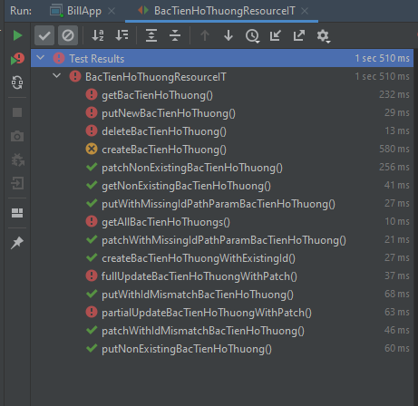
 | 3 | BHT-3 | BacHoThuongResource | getAllBacTienHoThuongs() | Lấy ra danh sách tất cả hóa đơn | Status trả về là 200 và nội dung trả về là danh sách hóa đơn | - Status trả về 200 và body trả về null | Fail
DEFAULT_GIA_TRI_BAC = 1L; | 4 | BHT-4 | BacHoThuongResource | getBacTienHoThuong() | Lấy ra bậc tiền hộ thường theo id | - Nội dung body trả về :hóa đơn với id được truyền vào = 1 - Status trả về 200 nếu đúng | - Status trả về 404 và body trả về null | Fail
UPDATED_GIA_TRI_BAC = 2L; | 5 | BHT-5 | BacHoThuongResource | getNonExistingBacTienHoThuong() | Lấy ra bậc tiền hộ thường không tồn tại | - Status trả về 404 | Status tra về 404 | Pass
 | 6 | BHT-6 | BacHoThuongResource | putNewBacTienHoThuong() | Sửa mới 1 bậc tiền hộ thường với tất cả các trường dữ liệu | - Status trả về 200 | Exception: Couldn't state return | Fail
ENTITY_API_URL = "/api/bac-tien-ho-ngheos"; | 7 | BHT-7 | BacHoThuongResource | putNonExistingBacTienHoThuong() | Cập nhật 1 bậc tiền hộ thường với id truyền vào không tồn tại | Status trả về 400 | Status trả về 400 | Pass
ENTITY_API_URL_ID = ENTITY_API_URL + "/{id}"; | 8 | BHT-8 | BacHoThuongResource | putWithIdMismatchBacTienHoThuong() | Cập nhật bậc tiền hộ thường với id không khớp với id đối tượng trong db | Status trả về 400 | Status tra về 400 | Pass
 | 9 | BHT-9 | BacHoThuongResource | putWithMissingIdPathParamBacTienHoThuong() | Cập nhật bậc tiền hộ thường với đường dẫn URL không đúng | Log ra method không hỗ trợ | Request method 'PUT' not supported | Pass
 | 10 | BHT-10 | BacHoThuongResource | partialUpdateBacTienHoThuongWithPatch() | Cập nhật trường dữ liệu UPDATED_GIA_TRI_BAC của đối tượng bậc tiền hộ thường | Status trả về 200 | Exception: Syntax error | Fail
 | 11 | BHT-11 | BacHoThuongResource | fullUpdateBacTienHoThuongWithPatch() | cập nhật hết tất cả các trường dữ liệu | Status trả về 200 | Exception: Syntax error | Fail
 | 12 | BHT-12 | BacHoThuongResource | patchNonExistingBacTienHoThuong() | Cập nhật bậc tiền hộ thường không tồn tại | Status trả về 400 | Status trả về 400 | Pass
 | 13 | BHT-13 | BacHoThuongResource | patchWithIdMismatchBacTienHoThuong() | Cập nhật bậc tiền hộ thường id không khớp với id trong db | Status trả về 400 | Status trả về 400 | Pass
 | 14 | BHT-14 | BacHoThuongResource | patchWithMissingIdPathParamBacTienHoThuong() | Cập nhật bậc tiền hộ thường với id mà đường dẫn không khớp | Request method 'PATCH' not supported | Request method 'PATCH' not supported | Pass
 | 15 | BHT-15 | BacHoThuongResource | deleteBacTienHoThuong() | Xóa bậc tiền hộ thường với id =BacTienHoThuong.getId() | Trả về status 204 | the Location URI syntax is incorrect | Fail

ThueResource
 |  | CREATE THUE JUNIT

 |  |  | Mã dự án: | DT03_QLTN | Tống số Testcase : 15
 |  |  | Phiên bản: | v1.0 | Pass : 8
 |  |  |  |  | Fail : 7
 |  |  | Người tạo test case: | Tống Thị Đan
 |  |  | Người test: | Tống Thị Đan
 |  |  | Ngày review: | 23/05/2021

Giá trị default | STT | Mã | Đối tượng test | Hàm Test | Mô tả test case | Kết quả mong đợi | Kết quả thực tế | Kết quả | Hình ảnh chạy Junit
DEFAULT_TEN_BAC = "AAAAAAAAAA"; | 1 | T-1 | ThueResource | createThue() | Tạo mới hộ hóa đơn | - Các trường dữ liệu trong db giống với dữ liệu đầu vào - Status trả về 201 khi tạo mới thành công | Exception: Couldn't execute statement | Fail
DEFAULT_TEN_THUE = "AAAAAAAAAA"; | 2 | T-2 | ThueResource | createThueWithExistingId() | Tạo mới bậc hộ nghèo với id đã có = 1 | Status trả về 400 và log ra bug " A new BacTienHoThuong cannot already have an ID" | Status trả về 400 và log ra " A new BacTienHoThuong cannot already have an ID" | Pass | 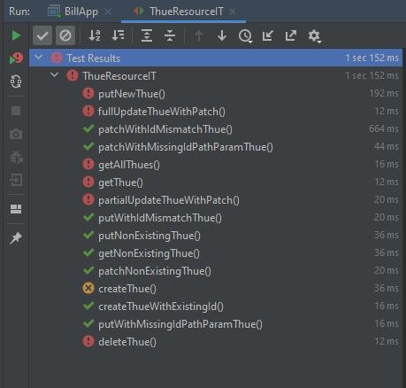
UPDATED_TEN_THUE = "BBBBBBBBBB"; | 3 | T-3 | ThueResource | getAllThues() | Lấy ra danh sách tất cả hóa đơn | Status trả về là 200 và nội dung trả về là danh sách hóa đơn | - Status trả về 200 và body trả về null | Fail
DEFAULT_GIA_TRI_THUE = 1L; | 4 | T-4 | ThueResource | getThue() | Lấy ra thuế theo id | - Nội dung body trả về :hóa đơn với id được truyền vào = 1 - Status trả về 200 nếu đúng | - Status trả về 404 và body trả về null | Fail
UPDATED_GIA_TRI_THUE = 2L; | 5 | T-5 | ThueResource | getNonExistingThue() | Lấy ra thuế không tồn tại | - Status trả về 404 | Status tra về 404 | Pass
 | 6 | T-6 | ThueResource | putNewThue() | Sửa mới 1 thuế với tất cả các trường dữ liệu | - Status trả về 200 | Exception: Couldn't state return | Fail
ENTITY_API_URL = "/api/thues"; | 7 | T-7 | ThueResource | putNonExistingThue() | Cập nhật 1 thuế với id truyền vào không tồn tại | Status trả về 400 | Status trả về 400 | Pass
ENTITY_API_URL_ID = ENTITY_API_URL + "/{id}"; | 8 | T-8 | ThueResource | putWithIdMismatchThue() | Cập nhật thuế với id không khớp với id đối tượng trong db | Status trả về 400 | Status tra về 400 | Pass
 | 9 | T-9 | ThueResource | putWithMissingIdPathParamThue() | Cập nhật thuế với đường dẫn URL không đúng | Log ra method không hỗ trợ | Request method 'PUT' not supported | Pass
 | 10 | T-10 | ThueResource | partialUpdateThueWithPatch() | Cập nhật trường dữ liệu UPDATED_GIA_TRI_BAC của đối tượng thuế | Status trả về 200 | Exception: Syntax error | Fail
 | 11 | T-11 | ThueResource | fullUpdateThueWithPatch() | cập nhật hết tất cả các trường dữ liệu | Status trả về 200 | Exception: Syntax error | Fail
 | 12 | T-12 | ThueResource | patchNonExistingThue() | Cập nhật thuế không tồn tại | Status trả về 400 | Status trả về 400 | Pass
 | 13 | T-13 | ThueResource | patchWithIdMismatchThue() | Cập nhật thuế id không khớp với id trong db | Status trả về 400 | Status trả về 400 | Pass
 | 14 | T-14 | ThueResource | patchWithMissingIdPathParamThue() | Cập nhật thuế với id mà đường dẫn không khớp | Request method 'PATCH' not supported | Request method 'PATCH' not supported | Pass
 | 15 | T-15 | ThueResource | deleteThue() | Xóa thuế với id =BacTienHoThuong.getId() | Trả về status 204 | the Location URI syntax is incorrect | Fail

